Sheet1
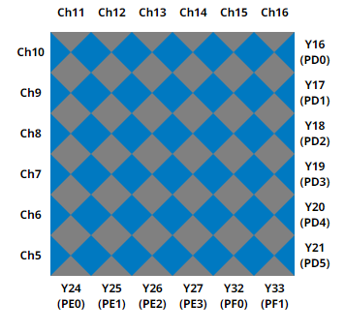
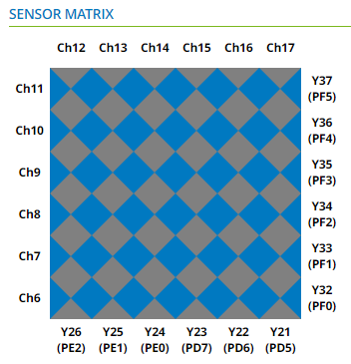
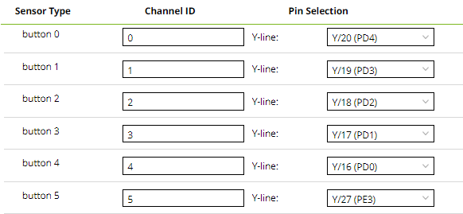
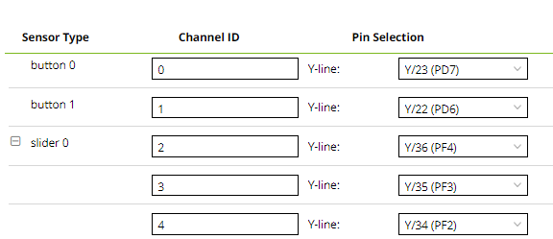
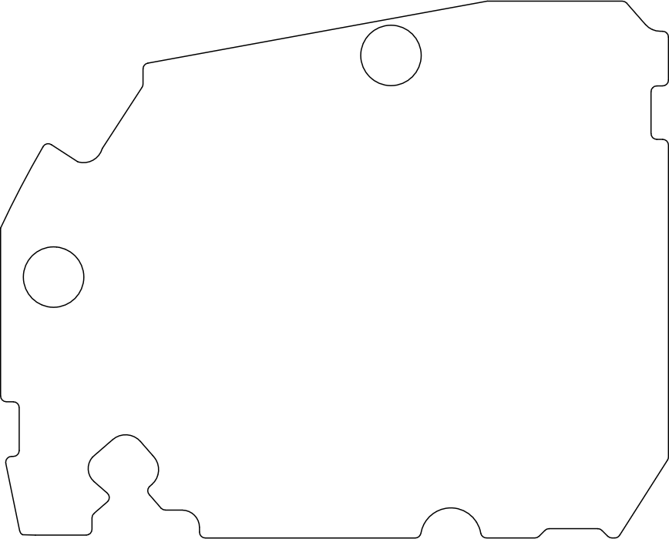

1
12
36
25
48
37
13
24
コネクタ
下側接点
（この面視）
コネクタ
上河接点
（この面視）
Y5 Y0
B5 B4 B3 B2 B1 X5 X4 X3 X2 X1 X0 B6
1
12
36
25
48
37
13
24
Y0 Y5
BT2 BT1 X0 X1 X2 X3 X4 X5 S3 S2 S1
コネクタ
下側接点
（この面視）
コネクタ
上河接点
（この面視）

